Manual
Pantalla OLED SSD1306 (2 filas Amarillo / 6 Azul)

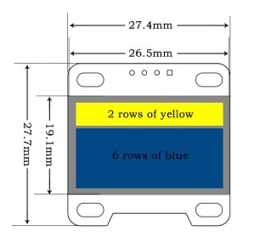
Pestaña Dibujo: En esta pestaña se dibuja la imagen que se mostrara en la panatalla, 0 = negro , 1 = color (Azul/Amarillo). En este ejercicio se creo caracteres en la zona amarilla de 13x13pxl con 3 pxl de separación, en la zona azul los caracteres zon de 32 x 48 pxl.
Pestaña Letra_titulo: Pestaña para el diseño individual de los caracteres que se dibujaran en la seccion amarilla de la pantalla, esta imagen esta en negativo 1 = negro. Tamaño: 128 x 16 pxl = 2 filas de 128x8.
Pestaña_parrafo: Pestaña para el diseño del dibujo o carácter que se insertara en la seccion azul de la pantalla, tamaño: 128 x 48 = 6 filas de 128 x 8 pxl
Pestaña bin Concatenado y organización de los datos por columnas de 8 bits, inicia en la esquina superior izquierda y termina en la isquina inferior derecha de la pantalla. Se crea una matriz de 8 bits por celda de 128 x 8
Pestaña Hex: Conversión de binarioa a hexadecimal
Pesataña de salida: Matriz de datos en hexadecimal para usar en la librería o vector de dibujo. "copiar y pegar"

